Worksheet
 |  |  |  |  | 8 (812) 565 05 34 |  |  | sales@miniworks.ru
 |  |  |  |  | Зеленоград |  |  | отдел продаж
 |  |  | Адрес |  |  |  |  | Режим работы
 |  |  | Зеленоград |  |  |  |  | Пн – Пт: с 8:00 до 18:00
35НЧА
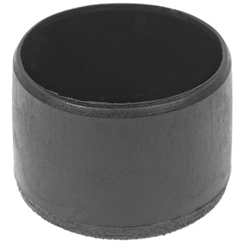 |  | 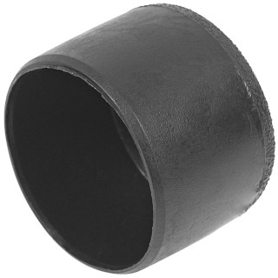 |  | 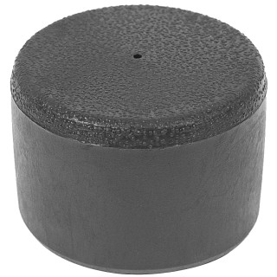 |  | 
Артикул |  | Цвет |  | от 10000 | от 5000 | от 1000 | от 500 | от 100 | розница | Наличие на 01.08.2026
35НЧА |  | черный |  | 18,90 р. 5,67 р. | 19,90 р. 5,97 р. | 21,90 р. 6,57 р. | 26,00 р. 7,80 р. | 29,50 р. 8,85 р. | 40,00 р. 12,00 р. | 724
35НБА |  | белый |  | 22,68 р. 6,80 р. | 23,88 р. 7,16 р. | 26,28 р. 7,88 р. | 31,20 р. 9,36 р. | 35,40 р. 10,62 р. | 48,00 р. 14,40 р. | —
35НСА |  | серый |  | 22,68 р. 6,80 р. | 23,88 р. 7,16 р. | 26,28 р. 7,88 р. | 31,20 р. 9,36 р. | 35,40 р. 10,62 р. | 48,00 р. 14,40 р. | —
 | Все цены указаны в рублях и включают в себя НДС. Все цены указаны при условии 100% предоплаты и действительны в течение 5 дней. Все цены указаны при условии самовывоза продукции со склада в г. Зеленоград (для иногородних клиентов доставка до склада ТК в г. Зеленоград бесплатна). Все цены указаны за стандартный цвет для каждого вида изделия (изменение цвета на любой из предлагаемой палитры +20% к стоимости, изменение цвета на любой по системе RAL +50% к стоимости). О возможных сроках поставки заказного товара, необходимо уточнять заранее

